uppkomst nedviss
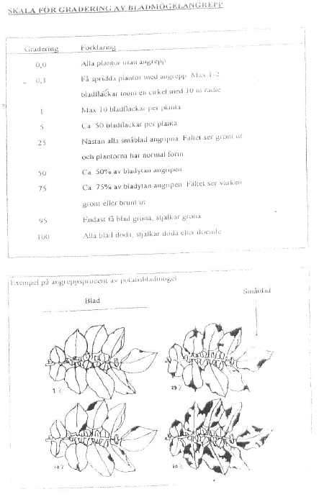
ADB-nr |  |  |  |  |  |  |  |  |  |  |  |  |  |  |  |  |  |  |  |  |  |  |  |  |  |  |  | Datum
HS19012 |  |  | AAK-Kalk |  | LA-81-2018 |  |  | 2019
 |  |  | 1 |  | 2 |  | 3 |  | 4 |  | 5 |  | 6 |  | 7 |  | 8 |  | 9 |  | 10 |  | 11 |  | 12
 |  |  | Datum | DC | Datum | DC | Datum | DC | Datum | DC | Datum | DC | Datum | DC | Datum | DC | Datum | DC | Datum | DC | Datum | DC | Datum | DC | Datum | DC |  | FK Tillväxt

 |  |  | Sign | Sign | Sign | Sign | Sign | Sign | Sign | Sign | Sign | Sign | Sign | Sign | Sign | Sign | Sign | Sign | Sign | Sign | Sign | Sign | Sign | Sign | Sign | Sign

Ruta | Block | Led | Uppkomst |  | Uppkomst |  | Uppkomst |  | Nedvissning |  | Nedvissning |  | Nedvissning |  | Nedvissning |  | Nedvissning |  | Nedvissning |  | Nedvissning |  | Nedvissning |  | Nedvissning |  | Bladmögel/nedvissning
1 | 1 | I |  |  |  |  |  |  |  |  |  |  |  |  |  |  |  |  |  |  |  |  |  |  |  |  | Se skala | Bladmögel
2 | 3 |  |  |  |  |  |  |  |  |  |  |  |  |  |  |  |  |  |  |  |  |  |  |  |  |  | 0-100% | Nedvissning
3 | 2
4 | 4
5 | 5 |  |  |  |  |  |  |  |  |  |  |  |  |  |  |  |  |  |  |  |  |  |  |  |  |  | Fytotoxiska skador
6 | 4 | II |  |  |  |  |  |  |  |  |  |  |  |  |  |  |  |  |  |  |  |  |  |  |  |  |  | om annan skada än nedan skriv in
7 | 3 |  |  |  |  |  |  |  |  |  |  |  |  |  |  |  |  |  |  |  |  |  |  |  |  |  | PHYGEN | ospec skada (om inga skad förek)
8 | 5 |  |  |  |  |  |  |  |  |  |  |  |  |  |  |  |  |  |  |  |  |  |  |  |  |  | PHYCHL | klorotisk sk. (vit)
9 | 1 |  |  |  |  |  |  |  |  |  |  |  |  |  |  |  |  |  |  |  |  |  |  |  |  |  | PHYCOL | gul-/rödfärgning
10 | 2 |  |  |  |  |  |  |  |  |  |  |  |  |  |  |  |  |  |  |  |  |  |  |  |  |  | PHYDSC | annan färgför-ändr än gul/röd
11 | 1 | III |  |  |  |  |  |  |  |  |  |  |  |  |  |  |  |  |  |  |  |  |  |  |  |  | PHYNEC | nekrotisk sk. (svart)
12 | 5 |  |  |  |  |  |  |  |  |  |  |  |  |  |  |  |  |  |  |  |  |  |  |  |  |  | PHYDEF | deform. pl.
13 | 4 |  |  |  |  |  |  |  |  |  |  |  |  |  |  |  |  |  |  |  |  |  |  |  |  |  | PHYDEL | tillväxthämning
14 | 2 |  |  |  |  |  |  |  |  |  |  |  |  |  |  |  |  |  |  |  |  |  |  |  |  |  | PHYDFL | försenad blomn
15 | 3 |  |  |  |  |  |  |  |  |  |  |  |  |  |  |  |  |  |  |  |  |  |  |  |  |  | PHYTHI | Uttunning
16 | 4 | IV
17 | 2 |  |  |  |  |  |  |  |  |  |  |  |  |  |  |  |  |  |  |  |  |  |  |  |  |  |  | Utvecklings-stadier
18 | 3 |  |  |  |  |  |  |  |  |  |  |  |  |  |  |  |  |  |  |  |  |  |  |  |  |  | 09 | bl 1 frambryt / hj-bl gnm m-yta
19 | 5 |  |  |  |  |  |  |  |  |  |  |  |  |  |  |  |  |  |  |  |  |  |  |  |  |  | 10 | bl 1 utanf k-optil/ hj-bl utv
20 | 1 |  |  |  |  |  |  |  |  |  |  |  |  |  |  |  |  |  |  |  |  |  |  |  |  |  | 1x | X blad utv x örtblad utv
 |  |  |  |  |  |  |  |  |  |  |  |  |  |  |  |  |  |  |  |  |  |  |  |  |  |  | 2x | h-skott + x sidoskott gräs
 |  |  |  |  |  |  |  |  |  |  |  |  |  |  |  |  |  |  |  |  |  |  |  |  |  |  | 30 | plant- sträckning
 |  |  |  |  |  |  |  |  |  |  |  |  |  |  |  |  |  |  |  |  |  |  |  |  |  |  | 3x | x noder gräs / x internoder ört
 |  |  |  |  |  |  |  |  |  |  |  |  |  |  |  |  |  |  |  |  |  |  |  |  |  |  | 4x | axets vidgning (endast gräs)
 |  |  |  |  |  |  |  |  |  |  |  |  |  |  |  |  |  |  |  |  |  |  |  |  |  |  | 5x | axgång gräs knoppstad ört
 |  |  |  |  |  |  |  |  |  |  |  |  |  |  |  |  |  |  |  |  |  |  |  |  |  |  | 6x | blomning gräs och ört
 |  |  |  |  |  |  |  |  |  |  |  |  |  |  |  |  |  |  |  |  |  |  |  |  |  |  | 7x | mj-mogn gräs längd skida
 |  |  |  |  |  |  |  |  |  |  |  |  |  |  |  |  |  |  |  |  |  |  |  |  |  |  | 8x | deg-mogn gräs mognad ört
 |  |  |  |  |  |  |  |  |  |  |  |  |  |  |  |  |  |  |  |  |  |  |  |  |  |  | 9x | sk-mogn gräs nedvissn ört
 |  |  |  |  |  |  |  |  |  |  |  |  |  |  |  |  |  |  |  |  |  |  |  |  |  |  | ex 65 | full blom

Analys rötrest mfl
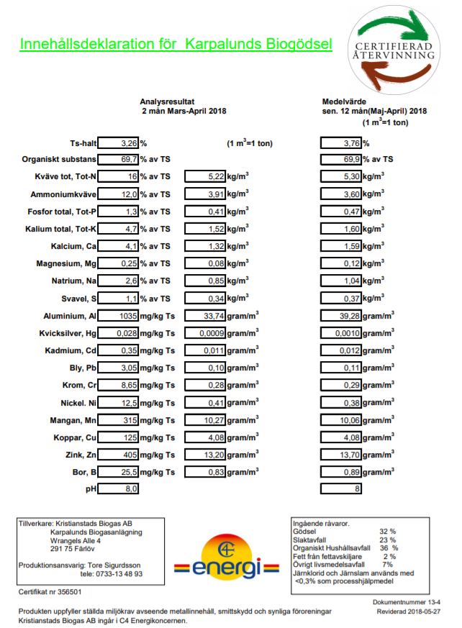
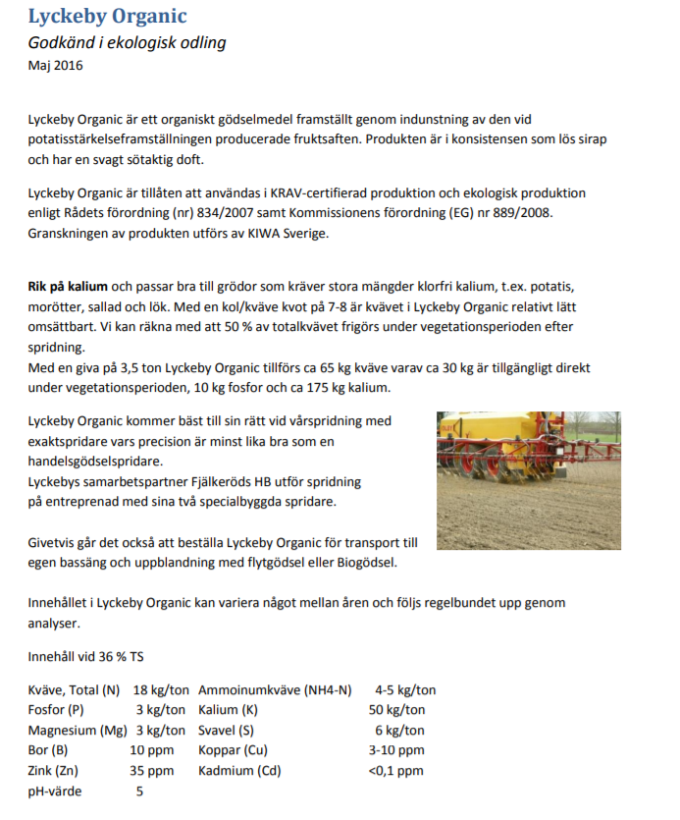

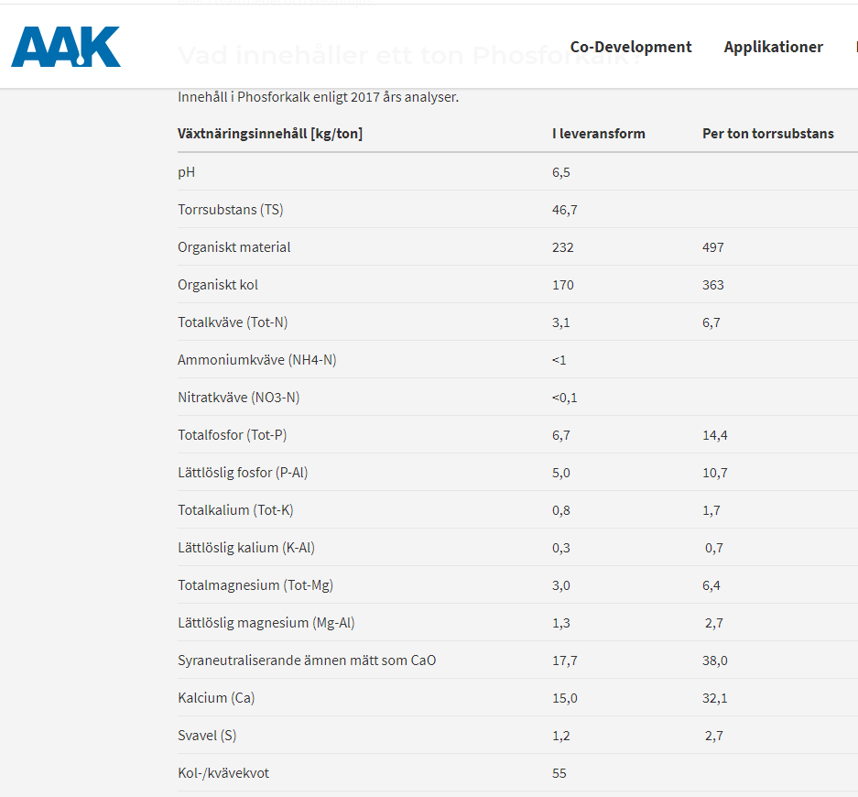

PM
N år 1, dvs i potatis följs med bladskaftsanalys i samtliga led i början och mitten av juli och N-givan justeras vid behov
P och K-nivån i växtföljden är lika i alla led och anpassas efter markanalys och avkastningsnivå. År fem gödslas som år 1.
Med P-AL klass IVA och skördenivå 45 ton i potatis, 60 dt i spannmål och 55 ton i sockerbetor blir P-behovet enl SJV
37,5 + (8-8) + 25 + 8 = 70,5 kg P totalt. Lämplig fördelning i led 4 och 5: 45 kg P/ha till potatis och 25 kg P/ha till sockerbetor
I led 1 kan en liknande fördelning göras eftersom det är en ganska sannolik fördelning i praktiken

Kg/ton
Neff, P, K och Mg i Lyckeby Organic, vårspridning:
10; 4; 60;3
Neff, P, K och Mg i biogödsel, vårspridning:
2,7; 0,45; 1,9; ??
P, K och Mg i P-kalk:
6,7; 0,8; 3,0
(Neff, P, K och Mg i svinflytgödsel, vårspridning:
2,3; 0,7; 1,5; 0,6)
Motiv för biogödsel i led 1 före svinflyt: målgruppen dvs de som kan vara potentiella köpare av P-kalk har sannolikt inte grisar själva. Då är antagligen biogödsel ett vanligare komplement till hadnelsgödsel och organic än svinflytgödsel
 |  |  |  |  | P-rek enl SJV 2016
 |  |  |  | Skörde-nivå | Klass IVA | Klass IVB
 |  |  | Gröda | ton/ha | kg P/ha | kg P/ha
 |  |  | Stärkelsepotatis | 45 | 37.5 | 22.5
 |  |  | Höstsäd | 7 | 8 | 3
 |  |  | Sockerbetor | 55 | 25 | 20
 |  |  | Vårsäd | 6 | 8 | 3
 |  |  | Summa P-behov 4 år |  | 78.5 | 48.5

 | Nr | Led
 | 1 | Normalgödsling, handelsgödsel. Nivå anpassad till markanalyser och förväntad avkastningsnivå
 | 2 | Phosforkalk höstspridd, kompletterat med fruktsaft + handelsgödsel på våren. P-behov till fyra år läggs år 1
 | 3 | Phosforkalk, vårspridd, kompletterat med fruktsaft + handelsgödsel på våren. P-behov till fyra år läggs år 1
 | 4 | Som led 2 men ca 2/3 av P-behovet läggs till första grödan (potatis) och resten till tredje (sockerbetor)
 | 5 | Som led 3 men ca 2/3 av P-behovet läggs till första grödan (potatis) och resten till tredje (sockerbetor)

Om man gör rutorna dubbelt så stora mot vad som behövs skulle man kunna P-gödsla före femte grödan bara i halva rutan och
anpassa gödslingen i den andra halvan så man bara tillför fruktsaft och hdg- N+K. I så fall blir det 9 eller 10 led år 2022

Krav på försöksplatsen
* P-AL IVA och pH max 7,2
* Växtföljd: Stärkelsepotatis, spannmål, sockerbetor( flexibel ev höstraps), vårsäd.
Om inte odlaren har den växtföljden på fältet får försöken så/sätta "rätt" gröda. Lantbrukaren får inte sprida gödning eller kalk över försöksplatsen
* Försöket ska ligga i 5 år, fortläggning ska göras

Jordprov: Jord 2 + jordart

PM- resonemangAnitaG
Detta måste diskuteras med Thomas Nilsson - det är ju en kostnadsfråga
Minimum är generalprov med pH P-AL, K-Al, Mg-Al, Ca-AL, Bor Fe-AL, Al-AL Mikropaket (CATS_MIKRO: Zn, Fe, Cu, Mn) P Olsen i matjorden och gärna även i alven (40-60 cm). Kostnad, ca 500 kr (mindre 2017 men osäker på vad ny offert säger).
Därtill år 1 snabbanalyser av bladskaften vid minst tre tillfällen men gärna fem. Då kan man dels ha dem som underlag för behov av tilläggs-kväve och dels, om de sista två görs i början och slutet av augusti, som grund för att tolka resultaten.
Efter skörd år fyra kan man, om man vill, göra om matjordanalyser rutvis. Med 4 replikat blir det 20 rutor x 500 kr = ca 10 000 kr. Intressantare att göra år 4 än efter år fem tycker jag, men det kan diskuteras.
Rutvis N_{min} (0-30 + 30-60) i led 2 och 4 samt samlingsprov för led 1+3+5 kan tas på våren år 1 för att belysa ev skillnad före spridningen av vårgödselmedel.
I potatis kan man göra storlekssortering även om det inte är grund för betaling - men hjälper till att förklara ev skillnader.
I stråsäd kan besåndsuppbyggande parametera räknas dvs antal plantor, skott per m2 => skott per planta, ax per m2=> ax per planta. Tillsammans med tusenkornvikt får man då även kärnor/ax.
Sedan kan man förstås mäta växtnäringshalter i grödan. Men det är dyrt och visat i andra försök.
Jag stannar där så länge
2017 10 24
Anita Gunnarsson

Jordanalyser

Exempel på skördeanalyser
i. Basanalys (vattenhalt, renhet):
ii. Tusenkornvikt:
iii. Falltal & sortering:
iv. NIR-majs (TS, NDF, råprot, stärkelse och energi)
v. Sönderslagna kärnor:
vi. Avfall:

